ゲーム画面
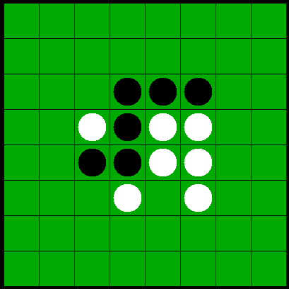

score:3000

cpu level:4

